Portada
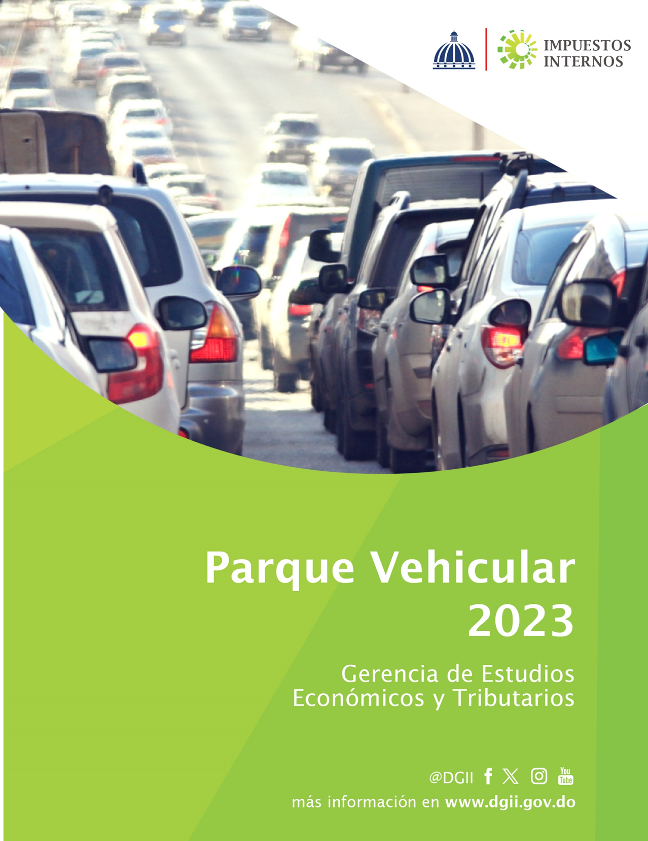

2.1
2. Parque Vehicular

2.1 Evolución del Parque Vehicular

El parque vehicular al cierre del año fiscal 2023 ascendió a 5,809,136 unidades, registrando un incremento de 6.3% con respecto al año anterior, equivalente a 345,140 nuevas unidades (ver gráfica 2.1.1).

Gráfica 2.1.1
Evolución del parque vehicular por año
Años 2008–2023; en miles de unidades
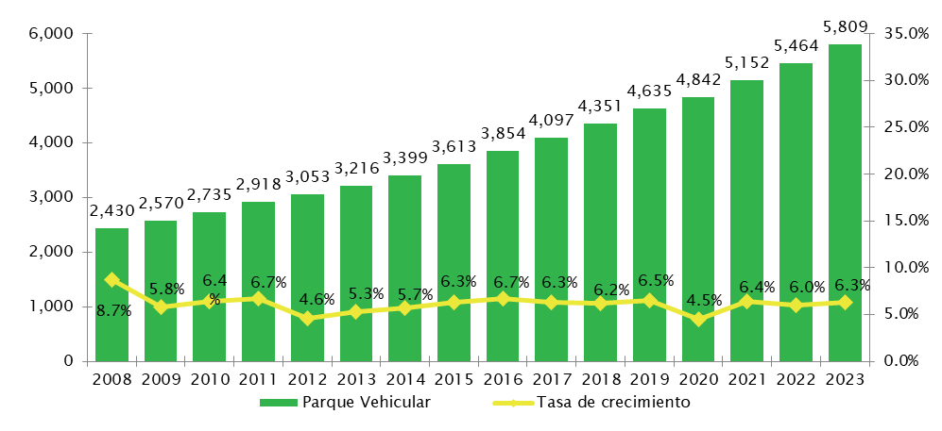

 | Nota: Cifras generadas al 6 de febrero de 2024.
 | Fuente: Gerencia de Estudios Económicos y Tributarios, DGII.

2.2
2.2 Parque Vehicular por tipo de vehículo

Al categorizar el parque vehicular según tipo de vehículos, observamos que las motocicletas presentan un mayor crecimiento en términos absolutos con 216,942 nuevos registros, para un incremento de 7.1% con respecto al año anterior; seguido por los jeeps con un aumento de 56,740 nuevas unidades para un incremento de 9.1%, luego les siguen los automóviles con un aumento de 36,020 nuevos registros, para un crecimiento de 3.3% (ver cuadro 2.2.1).

 | Cuadro 2.2.1
 | Parque vehicular de la República Dominicana
 | Según clase de vehículo
 | 2022 vs 2023; en unidades
 | Clase | 2022 | 2023 | Variación
 |  |  |  | Absoluta | Relativa
 | Motocicletas | 3,063,704 | 3,280,646 | 216,942 | 7.1%
 | Jeep | 621,291 | 678,031 | 56,740 | 9.1%
 | Automóviles1/ | 1,085,675 | 1,121,695 | 36,020 | 3.3%
 | Carga 2/ | 497,352 | 521,067 | 23,715 | 4.8%
 | Autobuses | 123,344 | 130,634 | 7,290 | 5.9%
 | Máquinas Pesadas | 26,394 | 27,567 | 1,173 | 4.4%
 | Volteo | 23,920 | 25,534 | 1,614 | 6.7%
 | Otros 3/ | 22,316 | 23,962 | 1,646 | 7.4%
 | Total | 5,463,996 | 5,809,136 | 345,140 | 6.3%
 | Nota: Cifras generadas al 6 de febrero de 2024.
 | Incluye únicamente vehículos con placa definitiva (Primera Placa).
 | 1/ Incluye Privados, Públicos Urbanos e Interurbanos.
 | 2/ Incluye Camiones y Camionetas.
 | 3/ Incluye Remolques, Ambulancias, Montacargas y Fúnebres.
 | Fuente: Gerencia de Estudios Económicos y Tributarios, DGII.
De la cantidad total de vehículos de motor registrados a diciembre de 2023, el 56.5% corresponde a motocicletas, el 19.3% a los automóviles, los jeeps con una participación de 11.7%, los vehículos de carga con 9.0% y el 3.6% restante se distribuye entre autobuses, máquinas pesadas, volteos y otros (ver gráfica 2.2.1).

 | Gráfica 2.2.1
 | Participación porcentual de los vehículos de motor
 | Al 31 de diciembre de 2023
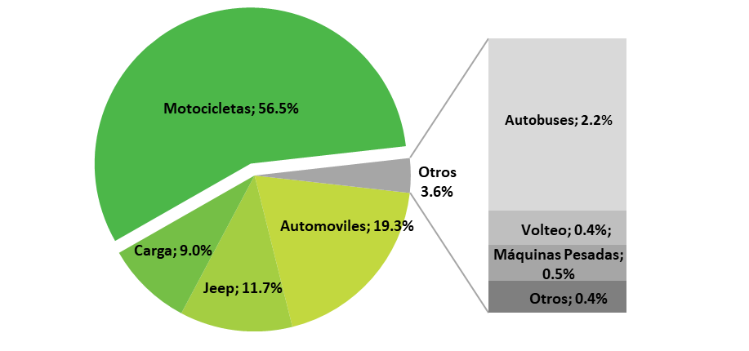

 | Nota: Cifras generadas al 6 de febrero de 2024.
 | Fuente: Gerencia de Estudios Económicos y Tributarios, DGII.

2.3
2.3 Parque Vehicular según el domicilio fiscal del contribuyente

Al clasificar el parque vehicular por provincia, el 59.3% está distribuido entre el Distrito Nacional, Santo Domingo, Santiago de los Caballeros y La Vega. El restante 40.7% está ubicado en las demás provincias que conforman el territorio nacional (ver mapa 2.3.1).
Mapa 2.3.1
Parque vehicular de la República Dominicana por provincia
Al 31 de diciembre de 2023; en unidades
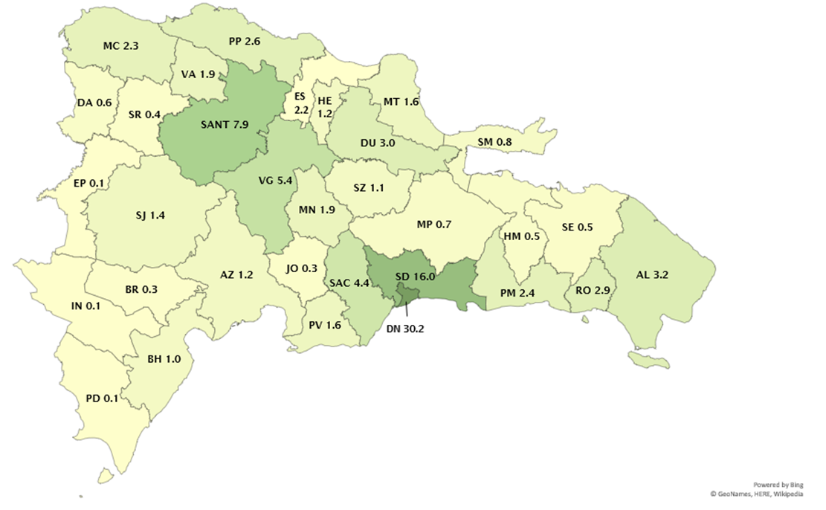

Notas: Cifras generadas al 6 de febrero de 2024.
Estos datos corresponden al domicilio del dueño del vehículo.
Fuente: Gerencia de Estudios Económicos y Tributarios, DGII.

Del total de automóviles registrados al 2023, el 40.1% pertenece al Distrito Nacional, el 23.0% a Santo Domingo, el 10.2% a Santiago de los Caballeros y el 26.7% restante a las demás provincias. En cuanto a los autobuses, el 38.4% del total está ubicado en el Distrito Nacional, el 24.5% en Santo Domingo, el 6.5% en Santiago de los Caballeros y el restante 30.6% se encuentra distribuido entre las demás provincias.

2.5
 | 2.5 Parque Vehicular según género

 | En cuanto al género de los propietarios de vehículos que son personas físicas, el 76.9% corresponde al género masculino, mientras que el 23.1% corresponde al femenino (ver gráfica 2.5.1).

 | Gráfica 2.5.1
 | Participación personas físicas en la cantidad de vehículos según género
 | Al 31 de diciembre de 2023; en porcentajes

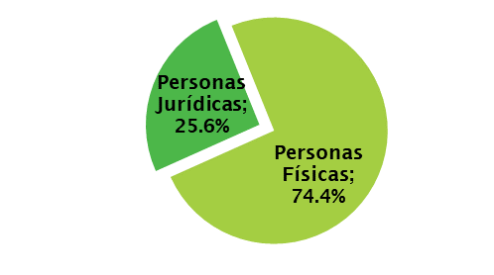

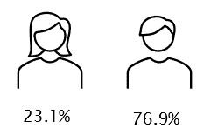

 | Nota: Para las personas jurídicas el género no puede ser definido.
 | Cifras generadas al 6 de febrero de 2024.
 | Fuente: Gerencia de Estudios Económicos y Tributarios, DGII.
 | Cuando se procede a analizar la distribución de vehículos por género según clase de vehículo, podemos observar un crecimiento interanual de la cantidad de vehículos del género masculino de 8.2%, mientras que para género femenino el crecimiento fue de un 9.5% este año. En cuanto a la distribución vehicular, para el género femenino existe una mayor concentración en vehículos de tipo motocicletas, automóviles y jeeps, con participaciones de 40.9%, 30.2% y 22.6% respectivamente. Por igual, para el género masculino presentan una mayor concentración los vehículos de tipo motocicletas, con una participación del 55.1%, seguidas por los automóviles y los jeeps, con 20.9% y 11.8%, respectivamente (ver cuadro 2.5.1).

 |  | Cuadro 2.5.1
 |  | Proporción de vehículos
 |  | Según clase de vehículo y por género
 |  | Al 31 de diciembre de 2023

 |  | Tipo | Femenino | Masculino | Personas Jurídicas4/ | Total
 |  | Motocicletas | 409,366 | 1,831,636 | 1,039,644 | 3,280,646
 |  | Automóviles1/ | 302,004 | 693,453 | 126,238 | 1,121,695
 |  | Jeep | 226,030 | 391,889 | 60,112 | 678,031
 |  | Carga2/ | 40,868 | 297,821 | 182,378 | 521,067
 |  | Autobuses | 18,407 | 75,210 | 37,017 | 130,634
 |  | Máquinas Pesadas | 1,237 | 10,575 | 15,755 | 27,567
 |  | Volteo | 1,748 | 12,692 | 11,094 | 25,534
 |  | Otros3/ | 960.15722048 | 7,761 | 15,241 | 23,962
 |  | Total | 1,000,621 | 3,321,036 | 1,487,479 | 5,809,136
Notas: Cifras generadas al 6 de febrero de 2024.
1/ Incluye Privados, Públicos Urbanos e Interurbanos.
2/ Incluye Camiones y Camionetas.
3/ Incluye Remolques, Ambulancias, Montacargas y Fúnebres.
4/ Registros cuyo género no puede ser definido por tratarse de personas jurídicas.
Fuente: Gerencia de Estudios Económicos y Tributarios, DGII.

2.7
2.7 Parque Vehicular según la edad del propietario

La edad de los propietarios es una de las variables categóricas observadas para analizar la composición estructural del parque vehicular dominicano. Del total de vehículos registrados a nombre de personas físicas, el 32.3% se concentran en personas cuyo rango de edad está entre 56 años o más, el 23.8% en los que se encuentran entre 46 y 55 años, el 23.7% en personas cuya edad se encuentra entre 36 y 45 años, el 17.5% en personas que tienen entre 26 y 35 años y el restante 2.7% en los menores de 25 años (ver cuadro 2.7.1).

Cuadro 2.7.1
Proporción de vehículos por tipo de persona
Según categorización de edad
Al 31 de diciembre de 2023; en porcentajes

Personas Físicas | 0.74394704286
Personas Jurídicas | 0.25605295714
Menos de 25 | 0.026932825116
Entre 26-35 | 0.17531452455
Entre 36-45 | 0.23659765094
Entre 46-55 | 0.23824744504
56 o más | 0.32290755435

Notas: Cifras generadas al 6 de febrero de 2024.
Fuente: Gerencia de Estudios Económicos y Tributarios, DGII.

Cuando se estudia la distribución de vehículos por género y edad, se aprecia que la mayor incidencia de mujeres se aglomera en los intervalos de 26 y 35 con porcentaje de 25.9%, seguido por el intervalo de 36-45 años con un porcentaje de 25.6%, mientras que para el intervalo de menos de 25 años el porcentaje se situó en 23.9%. Asimismo, en los restantes intervalos entre 46-55 años y 56 o más, poseen una participación de 23.1% y 19.8%, respectivamente (ver gráfica 2.7.2).

Gráfica 2.7.2
Participación de los propietarios de vehículos
Según edad y género
Al 31 de diciembre de 2023; en porcentajes
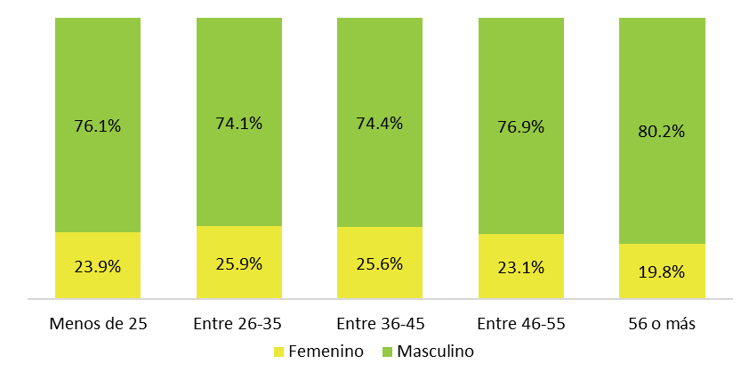

 | Notas: Cifras generadas al 6 de febrero de 2024.
 | Fuente: Gerencia de Estudios Económicos y Tributarios, DGII.

2.11.1
 | 2.11 Vehículos según color

 | El total de automóviles registrados en el parque vehicular se distribuye según los siguientes colores: el 23.3% de color blanco, el 22.7% es de color gris, el 12.7% azul, 12.2% rojo y el restante 29.1% se concentra en colores como negro, verde, dorado, marrón, plateado, naranja, amarillo, entre otros (ver cuadro 2.11.1 y gráfica 2.11.1).

 | Cuadro 2.11.1
 | Cantidad de automóviles por año de fabricación según color
 | Al 31 de diciembre de 2023; en unidades

 | Color | 2019b/ | 2020 | 2021 | 2022 | 2023 | 2024 | Total | Participación
 | Blanco | 256,594 | 1,204 | 785 | 816 | 863 | 538 | 260,800 | 23.3%
 | Gris | 253,037 | 640 | 350 | 413 | 522 | 179 | 255,141 | 22.7%
 | Azul | 141,868 | 296 | 126 | 237 | 144 | 51 | 142,722 | 12.7%
 | Rojo | 134,968 | 312 | 264 | 342 | 324 | 110 | 136,320 | 12.2%
 | Negro | 95,994 | 470 | 371 | 317 | 339 | 110 | 97,601 | 8.7%
 | Verde | 58,998 | 17 | 31 | 24 | 5 | 2 | 59,077 | 5.3%
 | Dorado | 52,086 | 4 | 0 | 1 | 1 | 1 | 52,093 | 4.6%
 | Plateado | 31,143 | 68 | 93 | 13 | 40 | 34 | 31,391 | 2.8%
 | Otros | 27,179 | 118 | 88 | 165 | 157 | 87 | 27,794 | 2.5%
 | Marrón | 23,350 | 2 | 4 | 6 | 14 | 0 | 23,376 | 2.1%
 | Crema | 18,204 | 4 | 12 | 6 | 3 | 0 | 18,229 | 1.6%
 | Amarillo | 10,237 | 29 | 24 | 43 | 26 | 5 | 10,364 | 0.9%
 | Naranja | 6,719 | 11 | 7 | 34 | 14 | 2 | 6,787 | 0.6%
 | Total | 1,110,377 | 3,175 | 2,155 | 2,417 | 2,452 | 1,119 | 1,121,695 | 100.0%
Nota: Cifras generadas al 26 de enero de 2022. | Nota: Cifras generadas al 6 de febrero de 2024.
b/ Incluye automóviles con años de fabricación anteriores al 2017. | a/ Incluye automóviles con años de fabricación anteriores al 2019.
Fuente: Gerencia de Estudios Económicos y Tributarios, DGII. | Fuente: Gerencia de Estudios Económicos y Tributarios, DGII.

 | Gráfica 2.11.1
 | Proporción de automóviles según color
 | Al 31 de diciembre de 2023; en porcentajes
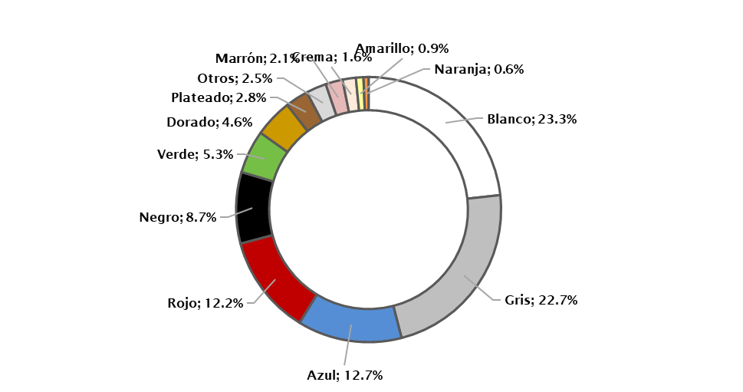

 |  |  | Nota: Cifras generadas al 6 de febrero de 2024.
 |  |  | Fuente: Gerencia de Estudios Económicos y Tributarios, DGII.

2.11.2
 | Para el año 2023, del total de autobuses registrados en el parque vehicular, el 48.5% del total es de color blanco; el 13.3% gris; 8.2% de color azul y el restante 30.0% se concentra en colores como rojo, verde, amarillo, dorado, negro, entre otros (ver cuadro 2.11.2 y gráfica 2.11.2).

 | Cuadro 2.11.2
 | Cantidad de autobuses por año de fabricación según color
 | Al 31 de diciembre de 2023; en unidades
 | Color | 2019a/ | 2020 | 2021 | 2022 | 2023 | 2024 | Total | Participación
 | Blanco | 59,801 | 1,077 | 154 | 670 | 1,146 | 445 | 63,293 | 48.5%
 | Gris | 17,262 | 60 | 20 | 19 | 38 | 5 | 17,404 | 13.3%
 | Azul | 10,668 | 17 | 6 | 7 | 13 | 2 | 10,713 | 8.2%
 | Rojo | 7,143 | 7 | 5 | 2 | 1 | - | 7,158 | 5.5%
 | Verde | 6,043 | 36 | - | 1 | - | - | 6,080 | 4.7%
 | Amarillo | 6,241 | 3 | 3 | - | - | - | 6,247 | 4.8%
 | Otros | 4,302 | - | 2 | 3 | 1 | 1 | 4,309 | 3.3%
 | Crema | 3,621 | 22 | 5 | 3 | 3 | - | 3,654 | 2.8%
 | Dorado | 3,654 | - | - | - | - | - | 3,654 | 2.8%
 | Marrón | 1,920 | 1 | 1 | 1 | - | - | 1,923 | 1.5%
 | Negro | 2,875 | 34 | 8 | 7 | 13 | 6 | 2,943 | 2.3%
 | Plateado | 3,132 | 16 | 7 | - | 4 | - | 3,159 | 2.4%
 | Naranja | 97 | - | - | - | - | - | 97 | 0.1%
 | Total | 126,759 | 1,273 | 211 | 713 | 1,219 | 459 | 130,634 | 100.0%
Nota: Cifras generadas al 26 de enero de 2022 | Nota: Cifras generadas al 6 de febrero de 2024.
b/ Incluye automóviles con años de fabricación anteriores al 2017. | a/ Incluye autobuses con años de fabricación anteriores al 2019.
Fuente: Gerencia de Estudios Económicos y Tributarios, DGII. | Fuente: Gerencia de Estudios Económicos y Tributarios, DGII.

 | Gráfica 2.11.2
 | Proporción de autobuses según color
 | Al 31 de diciembre de 2023; en porcentajes
 | Participación
Blanco | 0.48447100412
Gris | 0.13325324621
Azul | 0.081994934617
Rojo | 0.054823974107
Verde | 0.046552555264
Amarillo | 0.047815075254
Otros | 0.0329862041
Crema | 0.027959079049
Dorado | 0.027982033958
Marrón | 0.014721748246
Negro | 0.022526417274
Plateado | 0.024171519079

 |  |  | Nota: Cifras generadas al 6 de febrero de 2024.
 |  |  | Fuente: Gerencia de Estudios Económicos y Tributarios, DGII.

2.11.3
 | Para el 2023, del total de jeeps registrados en el parque vehicular, el 28.1% del total es de color blanco, 20.5% de color gris, 17.2% de color negro y el restante 34.1% se concentra en colores como rojo, azul, dorado, plateado, crema, verde, entre otros (ver cuadro 2.11.3 y gráfica 2.11.3).

 | Cuadro 2.11.3
 | Cantidad de jeeps por año de fabricación según color
 | Al 31 de diciembre de 2023; en unidades

 | Color | 2019a/ | 2020 | 2021 | 2022 | 2023 | 2024 | Total | Participación
 | Blanco | 160,546 | 7,489 | 4,240 | 6,431 | 9,151 | 2,660 | 190,517 | 28.1%
 | Gris | 124,925 | 3,890 | 1,934 | 3,108 | 4,270 | 1,087 | 139,214 | 20.5%
 | Negro | 103,217 | 3,291 | 2,418 | 3,164 | 3,883 | 919 | 116,892 | 17.2%
 | Rojo | 63,975 | 1,450 | 779 | 1,304 | 2,056 | 592 | 70,156 | 10.3%
 | Azul | 56,426 | 1,203 | 587 | 940 | 1,113 | 261 | 60,530 | 8.9%
 | Verde | 32,813 | 76 | 56 | 92 | 126 | 27 | 33,190 | 4.9%
 | Plateado | 22,272 | 766 | 252 | 582 | 795 | 295 | 24,962 | 3.7%
 | Dorado | 21,092 | 21 | 2 | 38 | 43 | 13 | 21,209 | 3.1%
 | Otros | 7,559 | 497 | 174 | 490 | 655 | 135 | 9,510 | 1.4%
 | Marrón | 6,209 | 28 | 17 | 3 | 9 | 10 | 6,276 | 0.9%
 | Crema | 3,721 | 3 | 15 | 62 | 30 | 6 | 3,837 | 0.6%
 | Amarillo | 952 | 34 | 19 | 97 | 47 | 17 | 1,166 | 0.2%
 | Naranja | 485 | 19 | 20 | 46 | 2 | - | 572 | 0.1%
 | Total | 604,192 | 18,767 | 10,513 | 16,357 | 22,180 | 6,022 | 678,031 | 100.0%
Nota: Cifras generadas al 26 de enero de 2021. | Nota: Cifras generadas al 6 de febrero de 2024.
 | a/ Incluye jeeps con años de fabricación anteriores al 2019.
Fuente: Gerencia de Estudios Económicos y Tributarios, DGII. | Fuente: Gerencia de Estudios Económicos y Tributarios, DGII.

 | Gráfica 2.11.3
 | Proporción de jeeps según color
 | Al 31 de diciembre de 2023; en porcentajes
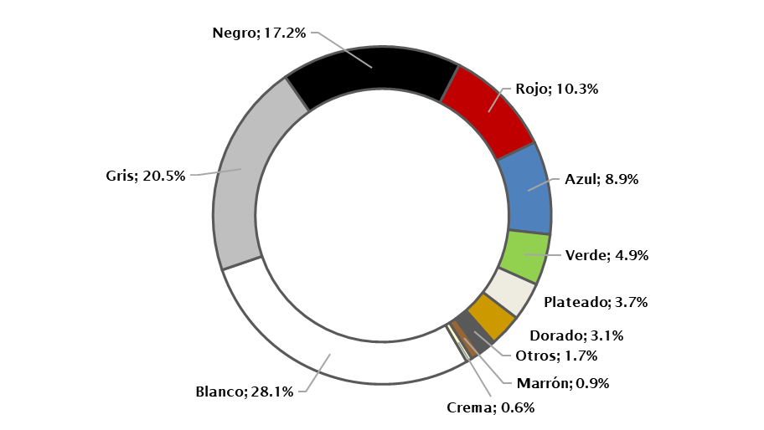

 |  |  | Nota: Cifras generadas al 6 de febrero de 2024.
 |  |  | Fuente: Gerencia de Estudios Económicos y Tributarios, DGII.

2.11.4
 | Para el año 2023, del total de vehículos de carga registrados en el parque vehicular, el 48.4% del total es de color blanco, 15.4% de color rojo, 11.8% de color azul y el restante 24.5% se concentra en otros colores (ver cuadro 2.11.4 y gráfica 2.11.4).

 | Cuadro 2.11.4
 | Cantidad de vehículos de carga por año de fabricación según color
 | Al 31 de diciembre de 2023; en unidades

 | Color | 2019a/ | 2020 | 2021 | 2022 | 2023 | 2024 | Total | Participación
 | Blanco | 213,940 | 8,162 | 3,922 | 9,467 | 12,909 | 3,803 | 252,203 | 48.4%
 | Rojo | 78,124 | 473 | 143 | 658 | 565 | 75 | 80,038 | 15.4%
 | Azul | 60,778 | 125 | 88 | 129 | 149 | 24 | 61,293 | 11.8%
 | Gris | 29,339 | 598 | 204 | 851 | 840 | 299 | 32,131 | 6.2%
 | Verde | 22,577 | 37 | 51 | 36 | 18 | 1 | 22,720 | 4.4%
 | Negro | 22,935 | 502 | 214 | 672 | 601 | 123 | 25,047 | 4.8%
 | Amarillo | 10,324 | 10 | 3 | 8 | 20 | 1 | 10,366 | 2.0%
 | Otros | 9,710 | 163 | 21 | 297 | 181 | 114 | 10,486 | 2.0%
 | Crema | 7,815 | 6 | - | 3 | 1 | - | 7,825 | 1.5%
 | Plateado | 6,087 | 177 | 32 | 501 | 543 | 42 | 7,382 | 1.4%
 | Dorado | 5,643 | 4 | - | - | - | - | 5,647 | 1.1%
 | Marron | 4,145 | 10 | 20 | 4 | - | - | 4,179 | 0.8%
 | Naranja | 1,747 | - | - | 3 | - | - | 1,750 | 0.3%
 | Total | 473,164 | 10,267 | 4,698 | 12,629 | 15,827 | 4,482 | 521,067 | 100.0%
Nota: Cifras generadas al 26 de enero de 2022. | Nota: Cifras generadas al 6 de febrero de 2024.
b/ Incluye automóviles con años de fabricación anteriores al 2017. | a/ Incluye vehículos de carga con años de fabricación anteriores al 2019.
Fuente: Gerencia de Estudios Económicos y Tributarios, DGII. | Fuente: Gerencia de Estudios Económicos y Tributarios, DGII.

 | Gráfica 2.11.4
 | Proporción de vehículos de carga según color
 | Al 31 de diciembre de 2023; en porcentajes
 | Participación
Blanco | 0.48399318598
Rojo | 0.15360709641
Azul | 0.11763588718
Gris | 0.061683017507
Verde | 0.043604372331
Negro | 0.048074156208
Amarillo | 0.019893415797
Otros | 0.020117864172
Crema | 0.015013102414
Plateado | 0.014167104693
Dorado | 0.01083682795
Marrón | 0.0080168355465
Naranja | 0.0033571338134

 |  |  | Nota: Cifras generadas al 6 de febrero de 2024.
 |  |  | Fuente: Gerencia de Estudios Económicos y Tributarios, DGII.

Contraportada


